关系图
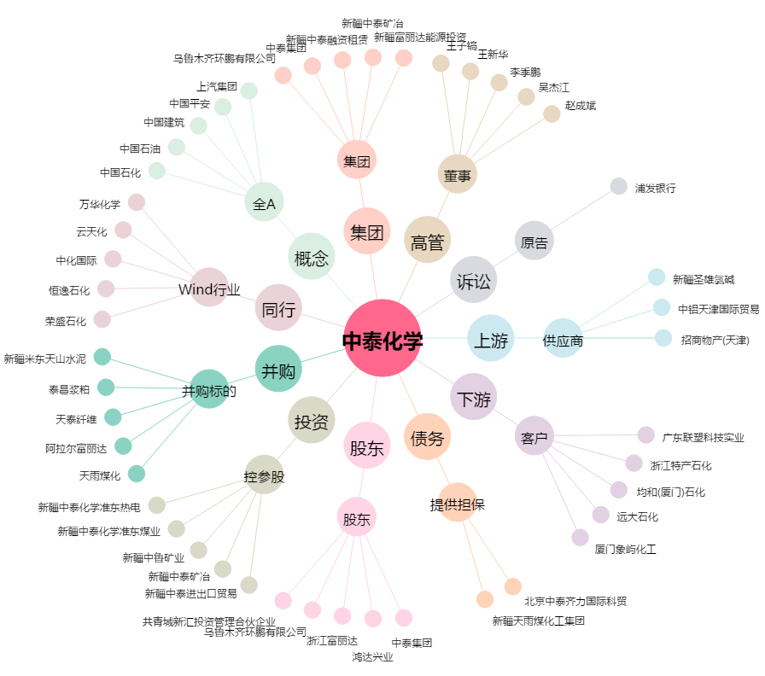
中泰化学[002092.SZ] - 关系概览图

